DG,AA,AC
 COMISIÓN DE AGUA Y ALCANTARILLADO DEL MUNICIPIO DE SAN SALVADOR, HGO.
INVENTARIO DE BIENES MUEBLES 2023
DIRECCIÓN GENERAL/ ÁREA ADMINISTRATIVA/ÁREA COMERCIAL
NO. DE INVENTARIO | DESCRIPCIÓN DEL BIEN | NO. DE SERIE | IMAGEN | ÁREA | CONDICIONES FISICAS DEL BIEN | FECHA DE ADQUISICIÓN | VALOR DE ADQUISICIÓN SEGÚN BALANZA DE COMPROBACIÓN | USO O DESTINO | FORMA DE ADQUISICIÓN | RESGUARDANTE
CAAMSSH/DG/2021/001 | FUENTE DE PODER, COLOR NEGRO, MARCA ASTRON, MODELO RS-20A | 43191600 | 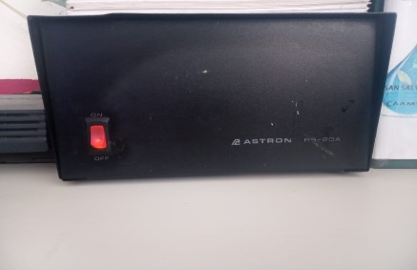 | DIRECCIÓN GENERAL | BUENA | 2021-02-08 | $3,620.00 | CAJA MATRIZ | DIRECTA | MICHELLE LOPEZ BERNAL
CAAMSSH/DG/2021/002 | COMPUTADORA DE ESCRITORIO, COLOR BLANCO, MODELO AIO 21-B0013la 4GB/1TB | 109276 | 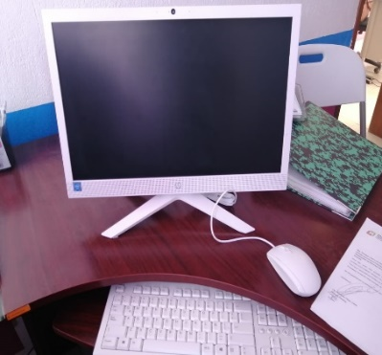 | DIRECCIÓN GENERAL | BUENA | 2021-06-15 | $9,482.00 | ACTIVIDADES QUE REALIZA DIRECCIÓN GENERAL | DIRECTA | JUAN CARLOS DESIDERIO HERNANDEZ
CAAMSSH/DG/2021/003 | JUEGO DE BANCAS, COLOR CAFÉ | S/N | 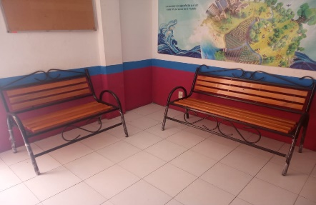 | DIRECCIÓN GENERAL | BUENA | 2021-07-10 | $2,100.00 | RECEPCIÓN DIRECCIÓN GENERAL | DIRECTA | JUAN CARLOS DESIDERIO HERNANDEZ
DG/CAAMSSH/001 | ESCRITORIO COLOR CAFÉ | N/A | 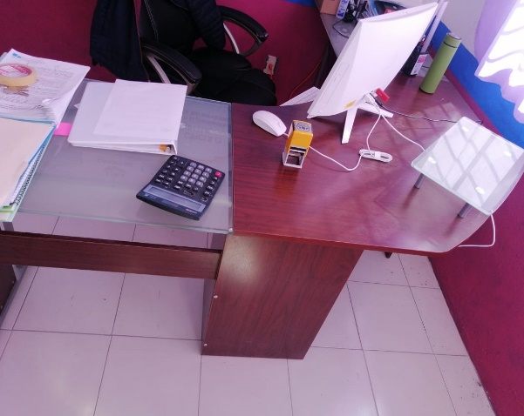 | DIRECCION GENERAL | BUENA | 2017 | $2,670.68 | ACTIVIDADES QUE REALIZA EL DIRECTOR GENERAL | DIRECTA | JUAN CARLOS DESIDERIO HERNANDEZ
DG/CAAMSSH/002 | SILLON RECLINABLE GIRATORIO | N/A | 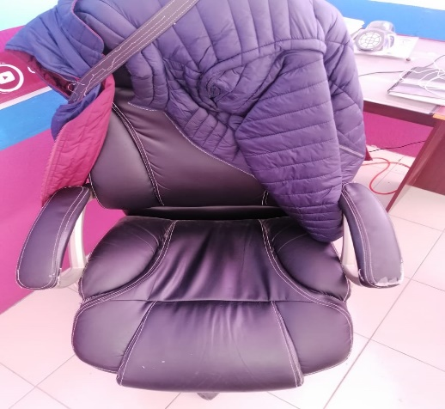 | DIRECCION GENERAL | BUENA | 2017 | $2,410.36 | ACTIVIDADES QUE REALIZA EL DIRECTOR GENERAL | DIRECTA | JUAN CARLOS DESIDERIO HERNANDEZ
DG/CAAMSSH/003 | SILLA NEGRA | N/A | 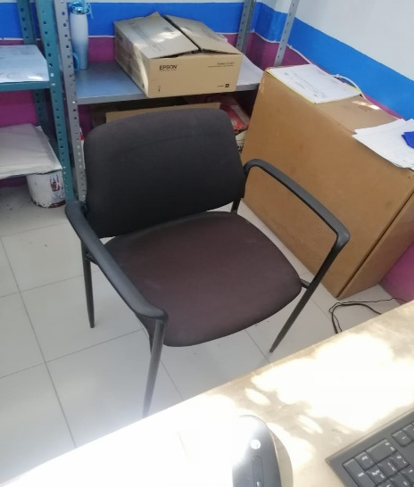 | DIRECCION GENERAL | REGULAR | 2017 | $339.51 | ACTIVIDADES QUE REALIZA EL DIRECTOR GENERAL | DIRECTA | EDEN JAIR ESTEBAN GOMEZ
DG/CAAMSSH/006 | IMPRESORA HP JET INK ADVANTAGE 1115 PRINTER | CN6BC280WX | 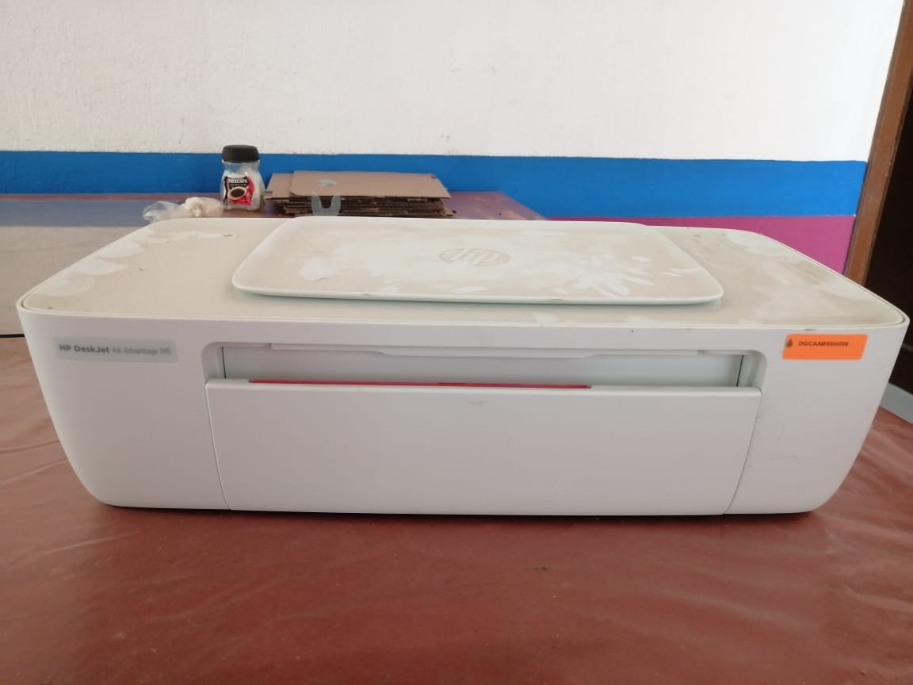 | DIRECCION GENERAL | MALAS | 2017 | $1.00 | ACTIVIDADES DE DIRECCION GENERAL | DIRECTA | JUAN CARLOS DESIDERIO HERNANDEZ
DG/CAAMSSH/008 | COMPUTADORA AMD CPU A8 5600 K B3 CORE 3.6 | 8CC6270WY0 | 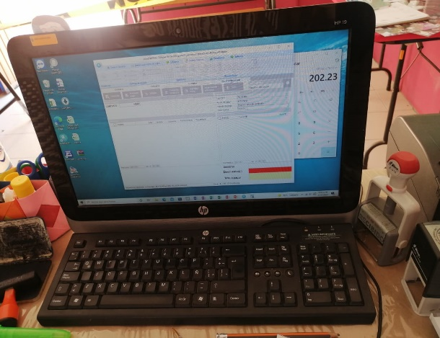 | DIRECCION GENERAL | REGULAR | 2015 | $1,500.00 | ACTIVIDADES DE LA SECRETARIA DE LA DIRECCION GENERAL | DIRECTA | MICHELLE LOPEZ BERNAL
DG/CAAMSSH/010 | ESCRITORIO SECRETARIA COLOR GRIS | N/A |  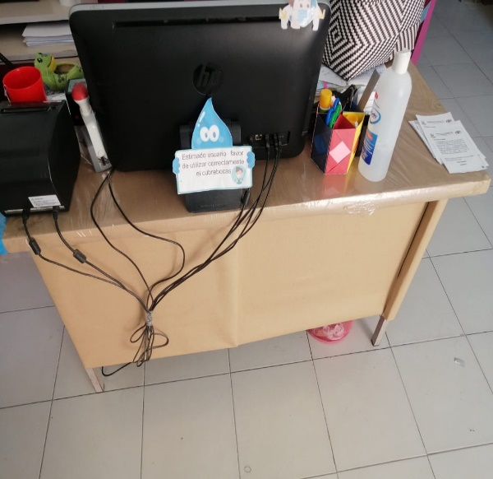 | DIRECCION GENERAL | MALAS |  | $1.00 | ACTIVIDADES DE LA SECRETARIA DE LA DIRECCION GENERAL | DIRECTA | MICHELLE LOPEZ BERNAL
AA/CAAMSSH/020 | MESA | N/A | 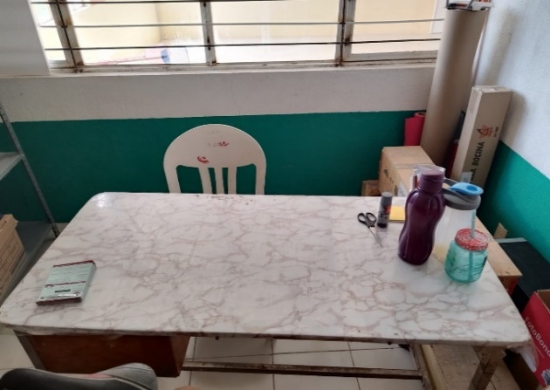 | AREA ADMINISTRATIVA | MAL ESTADO |  | $1.00 | AREA ADMINISTRATIVA | DIRECTA | JUAN CARLOS DESIDERIO HERNANDEZ
AA/CAAMSSH/003 | DISPENSADOR DE AGUA | N/A | 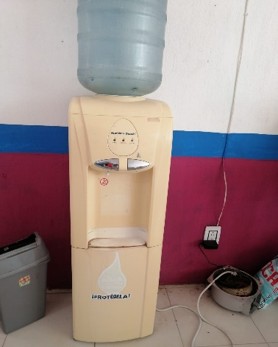 | AREA ADMINISTRATIVA | REGULAR |  | $1.00 | AREA ADMINISTRATIVA | DIRECTA | JUAN CARLOS DESIDERIO HERNANDEZ
AA/CAAMSSH/006 | ESCRITORIO COLOR CAFÉ | N/A | 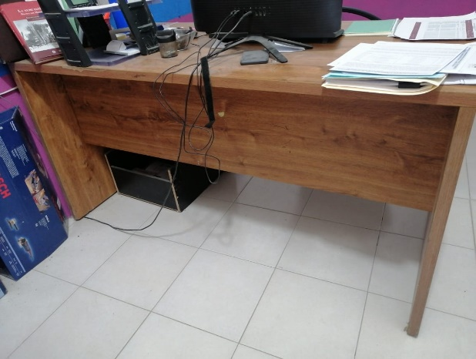 | AREA ADMINISTRATIVA | REGULAR |  | $1.00 | AREA ADMINISTRATIVA | DIRECTA | L.C. LEIDY YANELLY PAREDES MEJIA
AA/CAAMSSH/007 | ARCHIVERO GRIS CON CUATRO CAJONES | 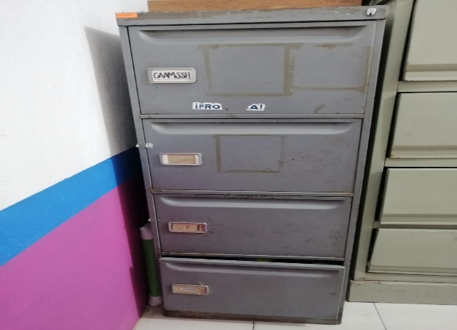 N/A |  | AREA ADMINISTRATIVA | MALAS |  | $1.00 | AREA ADMINISTRATIVA | DIRECTA | L.C. LEIDY YANELLY PAREDES MEJIA
AA/CAAMSSH/010 | IMPRESORA EPSON L220 | VGNK325318 | 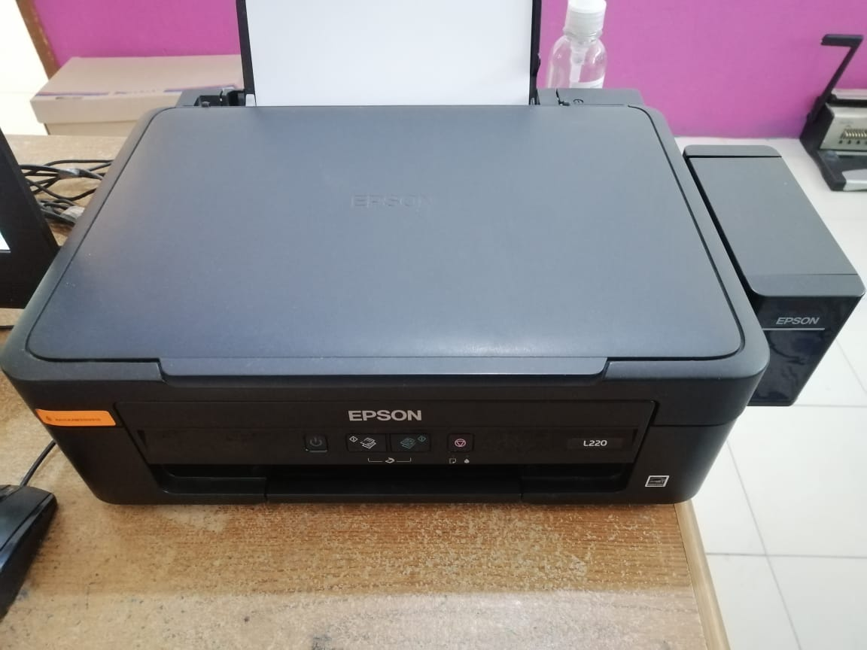 | AREA COMERCIAL | BUENAS |  | $1.00 | AREA ADMINISTRATIVA | DIRECTA | L.C. MICHELLE LOPEZ BERNAL
AA/CAAMSSH/011 | SILLON RECLINABLE GIRATORIO | N/A | 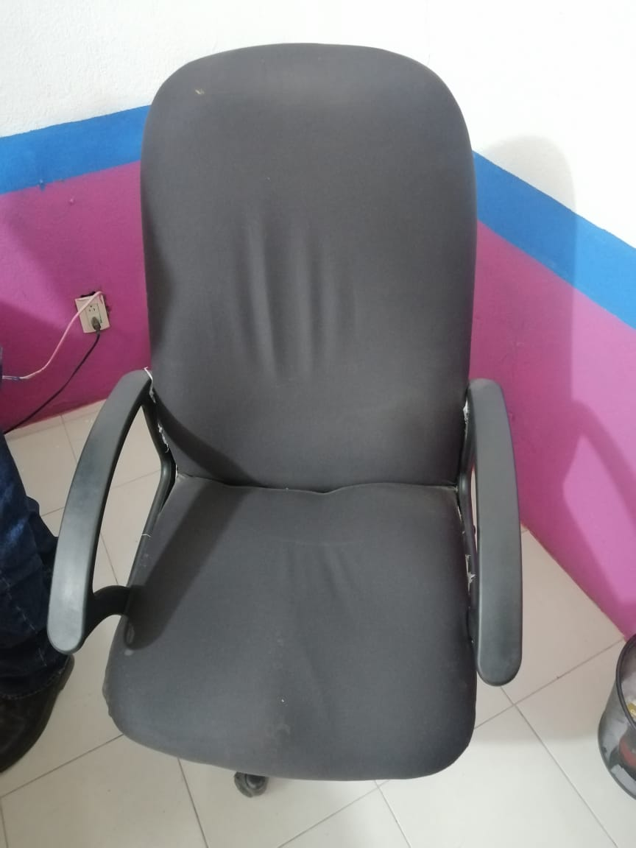 | AREA ADMINISTRATIVA | REGULAR |  | $1.00 | AREA ADMINISTRATIVA | DIRECTA | L.C. LEIDY YANELLY PAREDES MEJIA
AA/CAAMSSH/012 | SILLA NEGRA | N/A | 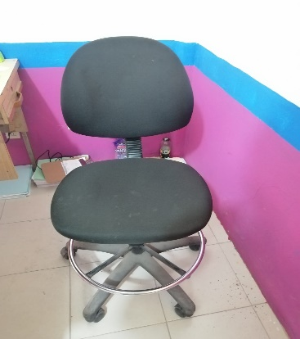 | AREA ADMINISTRATIVA | REGULAR |  | $1.00 | AREA ADMINISTRATIVA | DIRECTA | EMMANUEL OLDAIR JUAREZ BENITEZ
AA/CAAMSSH/013 | ARCHIVERO GRIS CON CUATRO CAJONES | N/A | 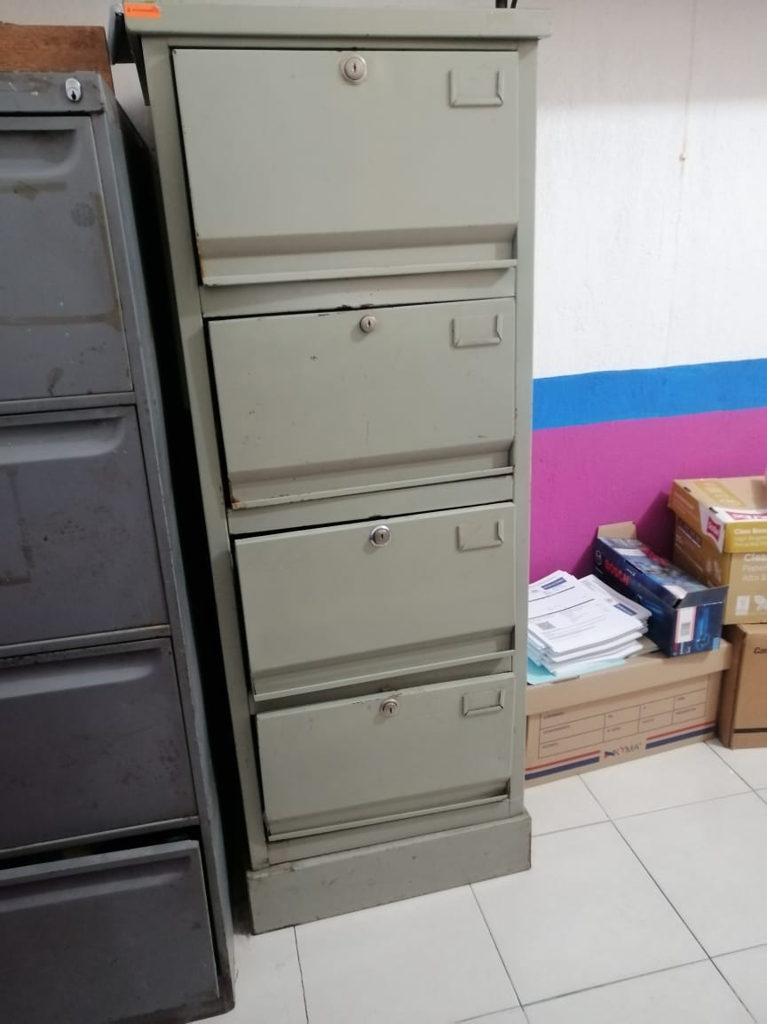 | AREA ADMINISTRATIVA | REGULAR |  | $1.00 | AREA ADMINISTRATIVA | DIRECTA | L.C. LEIDY YANELLY PAREDES MEJIA
AA/CAAMSSH/014 | ENGARGOLADORA | N/A | 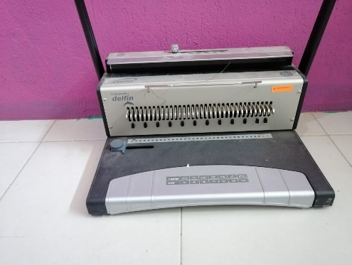 | AREA ADMINISTRATIVA | REGULAR |  | $1.00 | AREA ADMINISTRATIVA | DIRECTA | L.C. LEIDY YANELLY PAREDES MEJIA
AA/CAAMSSH/017 | 6 ANAQUELES | N/A | 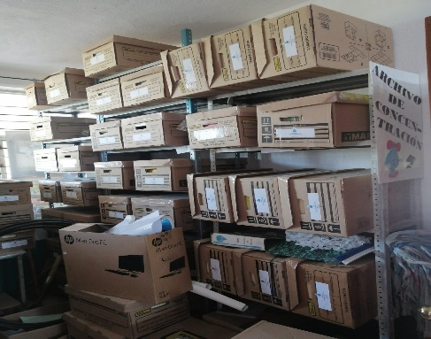 | AREA ADMINISTRATIVA | REGULAR |  | $1.00 | AREA ADMINISTRATIVA | DIRECTA | L.C. LEIDY YANELLY PAREDES MEJIA
AA/CAAMSSH/001 | COMPUTADORA DE ESCRITORIO HP ALL-IN-ONE-PC COLOR NEGRA | 8CC844208 | 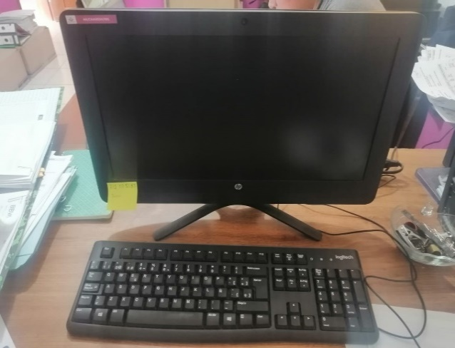 | AREA ADMINISTRATIVA | BUENAS |  | $1.00 | AREA ADMINISTRATIVA | DIRECTA | L.C. LEIDY YANELLY PAREDES MEJIA
CAAMSSH/AA/2021/002 | COMPUTADORA DE ESCRITORIO, COLOR NEGRO, MODELO AIO 205G3, 19.5" | 8CC0422H95 | 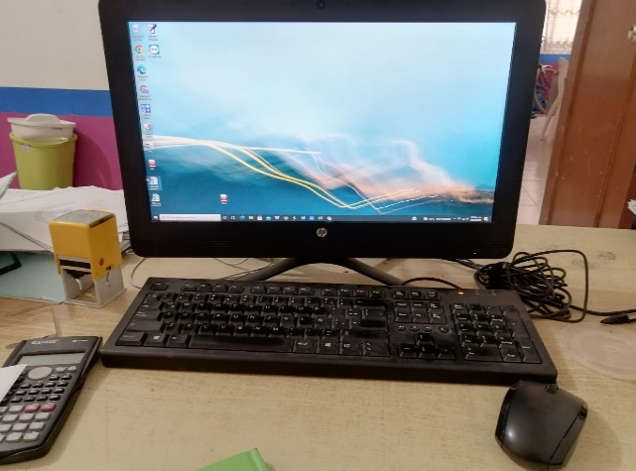 | AREA ADMINISTRATIVA | BUENA | 2021-03-01 | $8,798.90 | AREA ADMINISTRATIVA | DIRECTA | EMMANUEL OLDAIR JUAREZ BENITEZ
AC/CAAMSSH/012 | MESA | N/A | 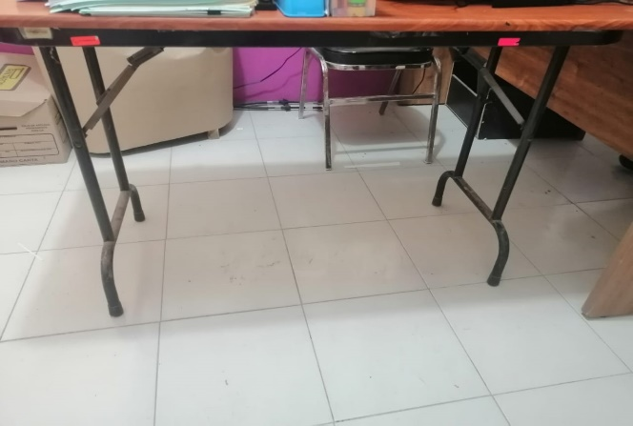 | AREA ADMINISTRATIVA | REGULAR |  | $1.00 | AREA ADMININSTRATIVA | DIRECTA | LARITZA RAMIREZ MARTINEZ
DG/CAAMSSH/005 | TELEFONO INALAMBRICO PANASONIC CON CARGADOR GRIS | 6LAQA136142 | 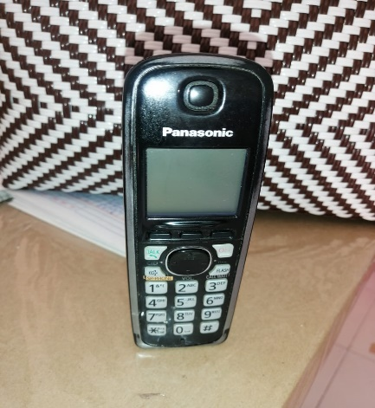 | AREA ADMINSTRATIVA | REGULAR | 2017 | $1.00 | ACTIVIDADES QUE REALIZA EL DIRECTOR GENERAL | DIRECTA | L.C. LEIDY YANELLY PAREDES MEJIA
AC/CAAMSSH/043 | MESA DE MADERA | N/A | 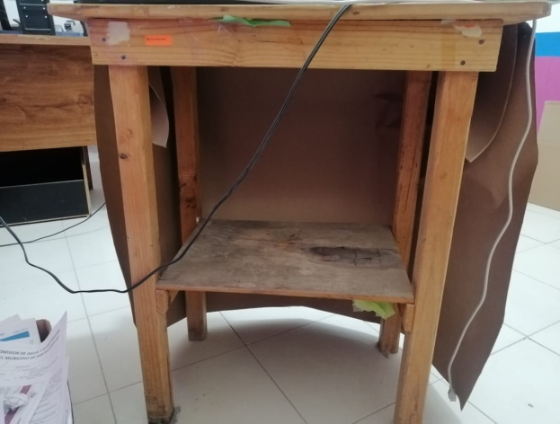 | AREA ADMINISTRATIVA | BUENAS |  | $1.00 | AREA ADMINISTRATIVA | DIRECTA | L.C. LEIDY YANELLY PAREDES MEJIA
AC/CAAMSSH/003 | ANTENA SATELITAL | N/A | 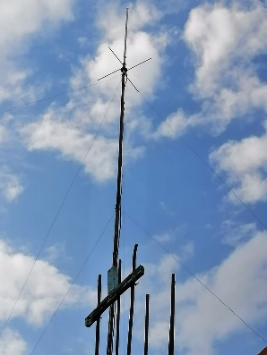 | AREA COMERCIAL | REGULAR | 2018 | $6,034.48 | AREA COMERCIAL | DIRECTA | MICHELLE LOPEZ BERNAL
AC/CAAMSSH/006 | EQUIPO DE TRANSPORTE | 93CCL8009CB133938 | 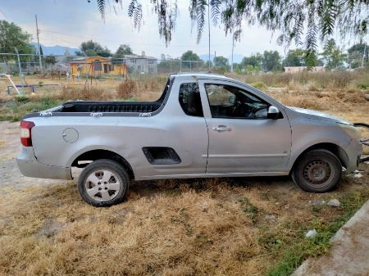 | DIRECCION GENERAL | REGULAR | 2016 | $125,000.00 | DIRECCION GENERAL | DIRECTA | MICHELLE LOPEZ BERNAL
AC/CAAMSSH/007 | ESCRITORIO COLOR CAFÉ CON DOS CAJONES | N/A | 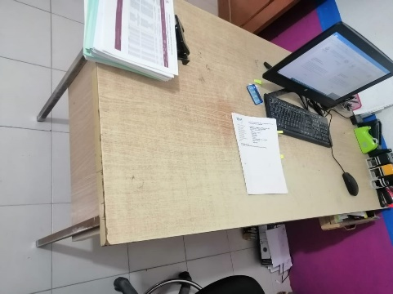 | ADMINISTRATIVA | MALAS |  | $1.00 | AREA ADMINISTRACION Y FINANZAS | DIRECTA | EMMANUEL OLDAIR JUAREZ BENITEZ
AC/CAAMSSH/009 | EQUIPO DE RADIO BASE KENWOOD MODELO LAM25KKC9AA1AN FIJO | LAM25KKC9AA1AN | 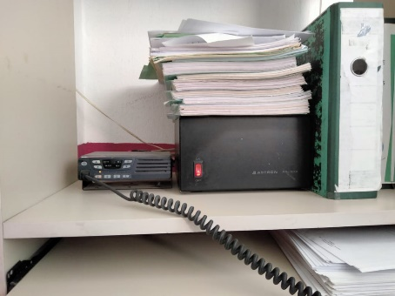 | AREA COMERCIAL | BUENAS |  | $6,500.00 | AREA COMERCIAL | DIRECTA | MICHELLE LOPEZ BERNAL
AC/CAAMSSH/010 | HP ALL ONE 22-B017LA, PANTALLA ANCHA 21" PROCESADOR AMD RAM, DISCO DURO 1 TB ALTAVOCES INTEGRADOS, BLUETHOOTH, WINDOWS 10 | 8CC6270WY0 | 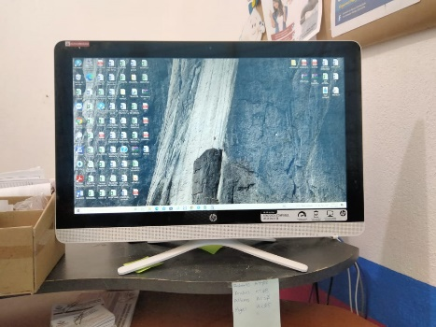 | AREA COMERCIAL | REGULAR |  | $10,775.00 | AREA COMERCIAL | DIRECTA | MICHELLE LOPEZ BERNAL
AC/CAAMSSH/013 | IMPRESORA TERMICA EC LINE EC-80320 COLOR NEGRO | ETC13060529 | 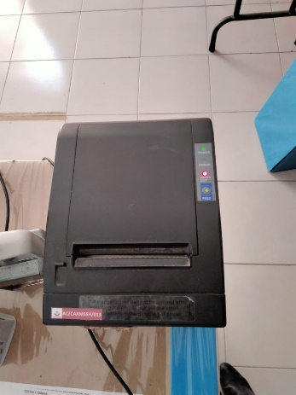 | AREA COMERCIAL | REGULAR |  | $2,379.16 | AREA COMERCIAL | DIRECTA | MICHELLE LOPEZ BERNAL
AC/CAAMSSH/014 | ANAQUEL DE METAL AZUL 3 COMPORTAMIENTOS | N/A | 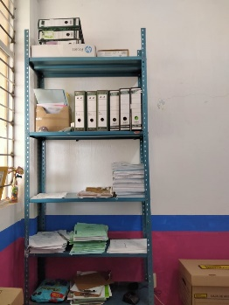 | AREA COMERCIAL | REGULAR |  | $1.00 | AREA COMERCIAL | DIRECTA | MICHELLE LOPEZ BERNAL
AC/CAAMSSH/015 | COMPUTADORA ALL ONE MARCA HACER 1TB DD 4GB RAM MOUSE Y TECLADO INALAMBRICO | 143590 | 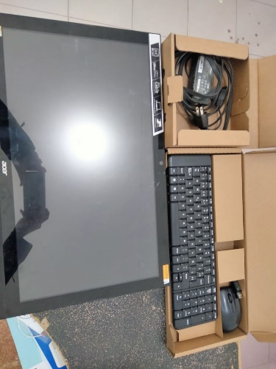 | AREA ADMINISTRATIVA | MALAS |  | $4,514.25 | ADMINISTRACION Y FINANZAS | DIRECTA | LARITZA RAMIREZ MARTINEZ
AC/CAAMSSH/016 | ESCRITORIO BLANCO | N/A | 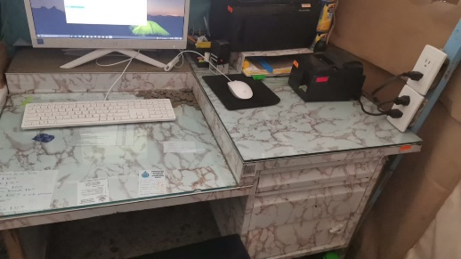 | AREA COMERCIAL | REGULAR |  | $0.01 | CAJA SANTA MARIA | DIRECTA | JESUS PEREZ AVILES
AC/CAAMSSH/017 | IMPRESORA HP LASER JET PRO 1102 SERIE VNB323654 | VNB323654 | 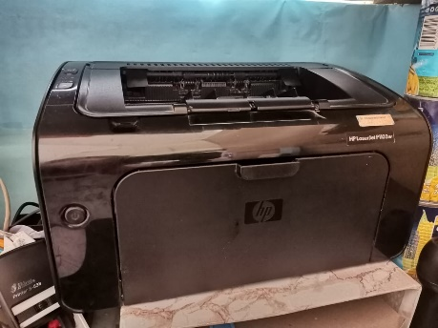 | AREA COMERCIAL | MALAS |  | $100.00 | CAJA SANTA MARIA | DIRECTA | JESUS PEREZ AVILES
AC/CAAMSSH/018 | IMPRESORA TERMICA MODELO TSP 100 | 238590700173 | 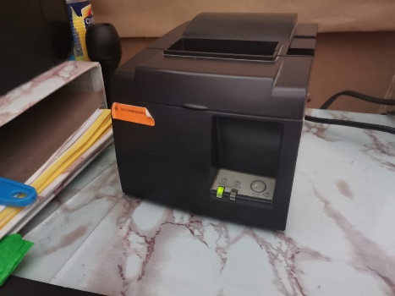 | AREA COMERCIAL | REGULAR |  | $500.00 | CAJA SANTA MARIA | DIRECTA | JESUS PEREZ AVILES
AC/CAAMSSH/021 | IMPRESORA MARCA HP LASER JET PRO 1102 | VNB3Z36250 | 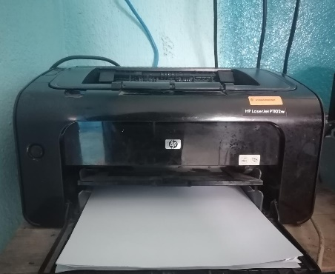 | AREA COMERCIAL | REGULAR |  | $300.00 | CAJA SANTA MARIA | DIRECTA | JESUS PEREZ AVILES
AC/CAAMSSH/022 | IMPRESORA TERMICA MODET TPS 100 | 24001100 | 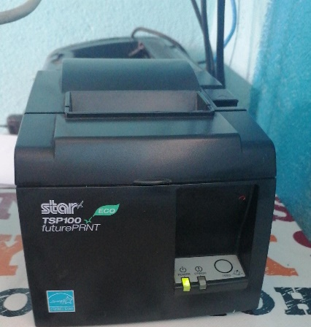 | AREA COMERCIAL | REGULAR |  | $300.00 | CAJA SANTA MARIA | DIRECTA | JESUS PEREZ AVILES
AC/CAAMSSH/023 | NO BREAK CDP 500 VA 250 W 4 CONTATOS, INDICADORES LED BRAKER | 1308220861109 | 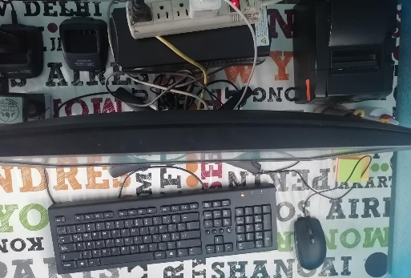 | AREA COMERCIAL | REGULAR |  | $320.78 | CAJA SANTA MARIA | DIRECTA | JESUS PEREZ AVILES
AC/CAAMSSH/024 | ESCRITORIO | N/A | 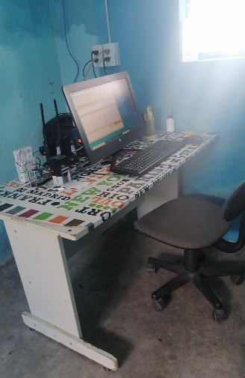 | AREA COMERCIAL | MALAS |  | $0.01 | CAJA SANTA MARIA | DIRECTA | JESUS PEREZ AVILES
AC/CAAMSSH/025 | CPU, MONITOR BENW, TECLADO, MOUSE | ETA4C04481019/TC101BKKR5001133600977 | 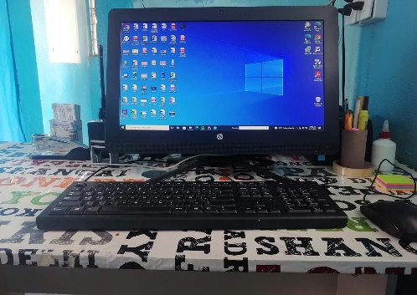 | AREA COMERCIAL | MAL ESTADO |  | $2,500.00 | CAJA SANTA MARIA | DIRECTA | MICHELLE LOPEZ BERNAL
AC/CAAMSSH/026 | LAP TOP GRIS LENOVO | 001EEC9C6748 | 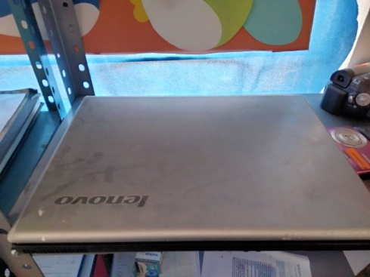 | AREA COMERCIAL | MAL ESTADO |  | $1,500.00 | CULTURA DEL AGUA | DIRECTA | LEIDY YANNELY PAREDES MEJIA
AC/CAAMSSH/027 | IMPRESORA EPSON L395 | VNB3Z3625Q | 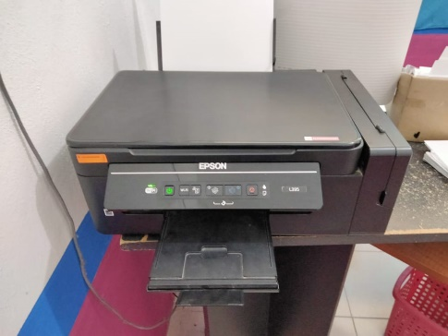 | AREA COMERCIAL | REGULAR |  | $3,700.00 | AREA COMERCIAL | DIRECTA | MICHELLE LOPEZ BERNAL
AC/CAAMSSH/031 | BICICLETA NEGRA | N/A | 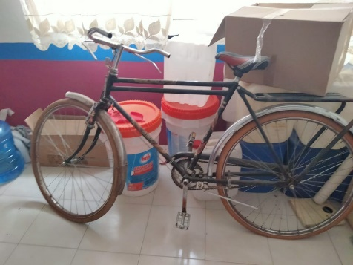 | AREA COMERCIAL | REGULAR |  | $2,531.99 | AREA COMERCIAL | DIRECTA | MICHELLE LOPEZ BERNAL
AC/CAAMSSH/032 | BICICLETA | N/A | 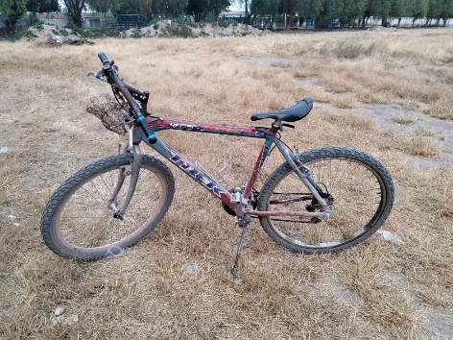 | AREA COMERCIAL | MALAS |  | $2,531.99 | AREA COMERCIAL | DIRECTA | MICHELLE LOPEZ BERNAL
AC/CAAMSSH/033 | ESCRITORIO COLOR CAFÉ | N/A | 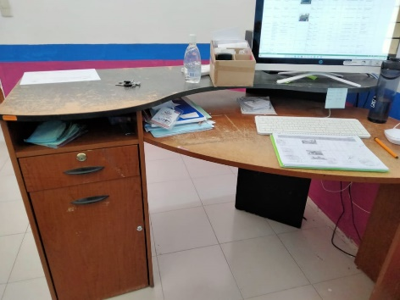 | AREA COMERCIAL | MAL ESTADO |  | $1.00 | AREA COMERCIAL | DIRECTA | MICHELLE LOPEZ BERNAL
AC/CAAMSSH/034 | SILLON RECLINABLE GIRATORIO | N/A | 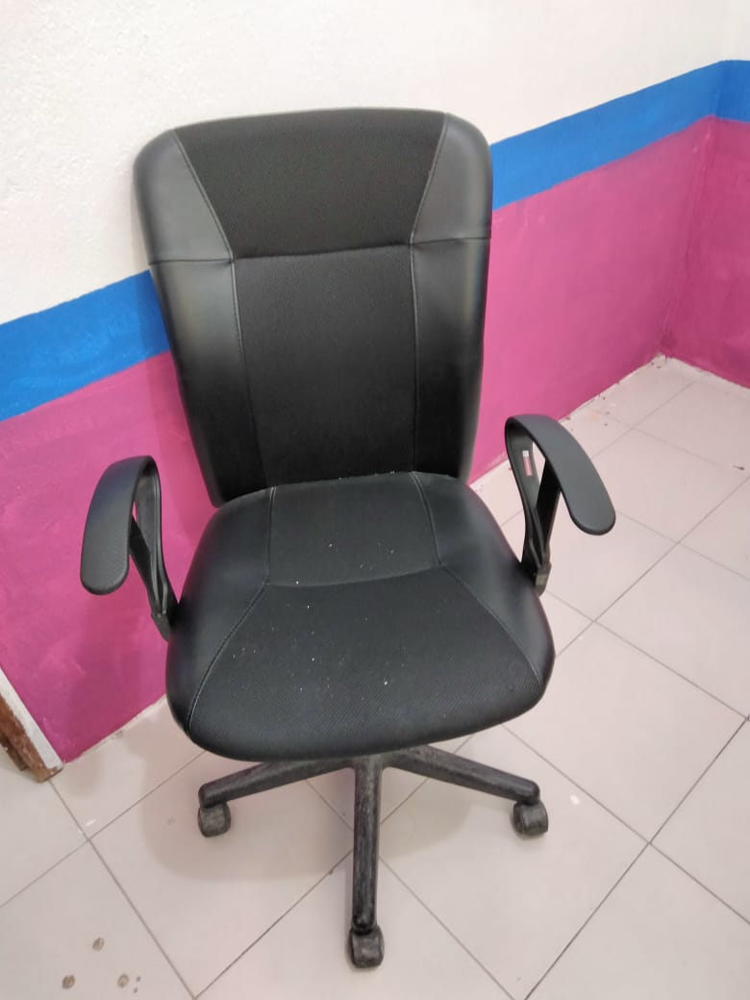 | AREA COMERCIAL | REGULAR |  | $1,291.38 | AREA COMERCIAL | DIRECTA | MICHELLE LOPEZ BERNAL
AC/CAAMSSH/036 | SISTEMA DE AUDIO PORTATIL CON 2 BAFLES, CABLES DE CONEXIÓN, CABLES DE ALIMENTACION UNA CONSOLA CON REPRODUCTOR DE MP3 | N/A | 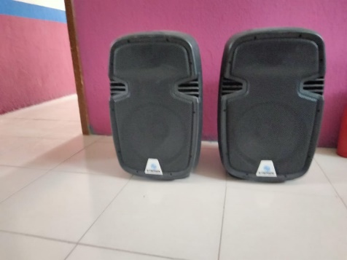 | AREA COMERCIAL | REGULAR |  | $1.00 | CULTURA DEL AGUA | DIRECTA | RUTH GUTIERREZ LOPEZ
AC/CAAMSSH/037 | ACUIFERO | N/A | 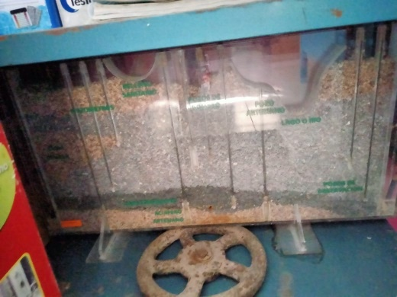 | AREA COMERCIAL | BUENAS |  | $1.00 | CULTURA DEL AGUA | DIRECTA | RUTH GUTIERREZ LOPEZ
AC/CAAMSSH/038 | CUENCA | N/A | 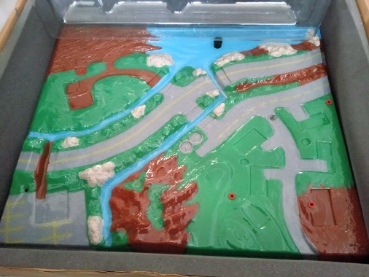 | AREA COMERCIAL | BUENAS |  | $1.00 | CULTURA DEL AGUA | DIRECTA | RUTH GUTIERREZ LOPEZ
AC/CAAMSSH/039 | PROYECTOR EPSON | Vu9k7509208 |  | AREA COMERCIAL | BUENAS |  | $1.00 | CULTURA DEL AGUA | DIRECTA | RUTH GUTIERREZ LOPEZ
AC/CAAMSSH/040 | MESA PLEGABLE | N/A |  | AREA COMERCIAL | BUENAS |  | $1.00 | CULTURA DEL AGUA | DIRECTA | RUTH GUTIERREZ LOPEZ
AC/CAAMSSH/041 | SILLAS BLANCAS | N/A |  | AREA COMERCIAL | BUENAS |  | $1.00 | CULTURA DEL AGUA | DIRECTA | RUTH GUTIERREZ LOPEZ
AC/CAAMSSH/042 | BOCINA | N/A |  | AREA COMERCIAL | BUENAS |  | $1.00 | CULTURA DEL AGUA | DIRECTA | RUTH GUTIERREZ LOPEZ
AC/CAAMSSH/044 | MESA DE FIERRO | N/A |  | AREA COMERCIAL | MALAS |  | $1.00 | AREA COMERCIAL | DIRECTA | MICHELLE LOPEZ BERNAL
CAAMSSH/AC/2021/001 | RADIO COLOR NEGRO, MODELO TK 2000, MARCA KENWOOD | B9913578 |  | ÁREA COMERCIAL | BUENA | 2021-02-08 | $2,931.03 | ACTIVIDADES QUE REALIZAN COBRADORES DE CAMPO | DIRECTA | ALBINO JIMENEZ GUTIERREZ
CAAMSSH/AC/2021/002 | RADIO COLOR NEGRO, MODELO TK 2000, MARCA KENWOOD | B9913357 |  | ÁREA COMERCIAL | BUENA | 2021-02-08 | $2,931.03 | ACTIVIDADES QUE REALIZAN COBRADORES DE CAMPO | DIRECTA | MIGUEL ANGEL RUBIO GUZMAN
CAAMSSH/AC/2021/003 | COMPUTADORA DE ESCRITORIO, COLOR NEGRO, MODELO AIO 205G3, 19.5" | 8CC0422H95 |  | CULTURA DEL AGUA | BUENA | 2021-03-01 | $8,798.90 | ACTIVIDADES QUE REALIZA EL ÁREA DE CULTURA DEL AGUA | DIRECTA | RUTH GUTIERREZ LOPEZ
CAAMSSH/AC/2021/004 | RADIO COLOR NEGRO, MODELO TK 2000, MARCA KENWOOD | C0915557 |  | ÁREA COMERCIAL | BUENA | 2021-07-05 | $3,000.00 | ACTIVIDADES QUE REALIZAN COBRADORES DE CAMPO | DIRECTA | LEONARDO ANGELES ANGELES
CAAMSSH/AC/2021/005 | RADIO COLOR NEGRO, MODELO TK 2000, MARCA KENWOOD | C0915559 |  | ÁREA COMERCIAL | BUENA | 2021-07-05 | $3,000.00 | ACTIVIDADES QUE REALIZAN COBRADORES DE CAMPO | DIRECTA | ANDRES HERNANDEZ ALDANA
CAAMSSH/AC/2021/006 | RADIO COLOR NEGRO, MODELO TK 2000, MARCA KENWOOD | C0915558 |  | ÁREA COMERCIAL | BUENA | 2021-07-05 | $3,000.00 | ACTIVIDADES QUE REALIZAN COBRADORES DE CAMPO | DIRECTA | J. INES GARCIA CHAVARRIA
CAAMSSH/AC/2021/007 | RADIO COLOR NEGRO, MODELO TK 2000, MARCA KENWOOD | B6602507 |  | ÁREA COMERCIAL | BUENA | 2021-02-08 | $2,931.03 | ACTIVIDADES QUE REALIZAN COBRADORES DE CAMPO | DIRECTA | J INES GARCIA CHAVARRIA
CAAMSSH/AC/2021/008 | RADIO COLOR NEGRO, MODELO TK 2000, MARCA KENWOOD | B7417073 |  | ÁREA COMERCIAL | BUENA | 2021-02-08 | $2,931.03 | ACTIVIDADES QUE REALIZAN COBRADORES DE CAMPO | DIRECTA | JUAN HERNANDEZ GUTIERREZ
CAAMSSH/AC/2021/009 | AIO HP 21-B0013Ia 4GB/1TB | 1CZ1280BSX |  | AREA COMERCIAL | BUENA | 2021-10-05 | $10,500.00 | CAJA SANTA MARIA | DIRECTA | JESUS PEREZ AVILES
CAAMSSH/AC/2022/010 | BICICLETA GORAY R-29 21 VEL | S/N |  | COMERCIAL | BUENAS | 2022-02-15 | $6,499.99 | TRANSPORTE PARA COBRADORES DE CAMPO | DIRECTA | ANDRES HERNANDEZ ALDANA
CAAMSSH/AC/2022/011 | BICICLETA GORAY R-29 21 VEL | S/N |  | COMERCIAL | BUENAS | 2022-02-15 | $6,499.99 | TRANSPORTE PARA COBRADORES DE CAMPO | DIRECTA | LEONARDO ANGELES ANGELES
CAAMSSH/AC/2022/012 | BICICLETA GORAY R-29 21 VEL | S/N |  | COMERCIAL | BUENAS | 2022-02-15 | $6,499.99 | TRANSPORTE PARA COBRADORES DE CAMPO | DIRECTA | JUAN HERNANDEZ GUTIERREZ
CAAMSSH/AC/2022/013 | BICICLETA GORAY R-29 21 VEL | S/N |  | COMERCIAL | BUENAS | 2022-02-15 | $6,499.99 | TRANSPORTE PARA COBRADORES DE CAMPO | DIRECTA | MIGUEL ANGEL RUBIO GUZMAN
CAAMSSH/AC/2022/014 | BICICLETA GORAY R-29 21 VEL | S/N |  | COMERCIAL | BUENAS | 2022-02-15 | $6,499.99 | TRANSPORTE PARA COBRADORES DE CAMPO | DIRECTA | ALBINO JIMENEZ GUTIERREZ
DG/CAAMSSH/011 | MUEBLE COLOR BLANCO | N/A |  | DIRECCION GENERAL | MALAS |  | $1.00 | ACTIVIDADES DE LA SECRETARIA DE LA DIRECCION GENERAL | DIRECTA | MICHELLE LOPEZ BERNAL
DG/CAAMSSH/007 | TELEFONO INALAMBRICO PANASONIC CON CARGADOR GRIS | 6LAQA |  | AREA COMERCIAL | REGULAR | 2017 | $1.00 | ACTIVIDADES QUE REALIZA EL AREA COMERCIAL | DIRECTA | MICHELLE LOPEZ BERNAL
AA/CAAMSSH/015 | ESCRITORIO COLOR CAFÉ | N/A |  | AREA COMERCIAL | REGULAR |  | $1.00 | AREA ADMINISTRATIVA | DIRECTA | BIOL. RUTH GUTIERREZ LOPEZ
DG/CAAMSSH/004 | SILLA NEGRA | N/A |  | DIRECCION GENERAL | REGULAR | 2017 | $339.51 | ACTIVIDADES QUE REALIZA EL DIRECTOR GENERAL | DIRECTA | LEIDY YANELLY PAREDES MEJIA

TECNICA
 | COMISIÓN DE AGUA Y ALCANTARILLADO DEL MUNICIPIO DE SAN SALVADOR, HGO. INVENTARIO DE BIENES MUEBLES 2023
AREA TÉCNICA
NO. DE INVENTARIO | DESCRIPCIÓN DEL BIEN | NO. DE SERIE | IMAGEN | ÁREA | CONDICIONES FISICAS DEL BIEN | FECHA DE ADQUISICIÓN | VALOR DE ADQUISICIÓN SEGÚN BALANZA DE COMPROBACIÓN | USO O DESTINO | FORMA DE ADQUISICIÓN | RESGUARDANTE
AT/CAAMSSH/75 | COMPUTADORA DE ESCRITORIO COLOR NEGRO, MODELO AIO 20064, MARCA HP | 8CC04327V1 |  | ÁREA TÉCNICA | BUENA | 2021-01-21 | $8,983.44 | ACTIVIDADES QUE REALIZA EL ÁREA TÉCNICA | DIRECTA | EDEN JAIR ESTEBAN GÓMEZ
AT/CAAMSSH/76 | INTERRUPTOR TERMOMAGNÉTICO | S/N |  | ÁREA TÉCNICA | BUENA | 2021-02-24 | $7,084.00 | ACTIVIDADES QUE REALIZA EL ÁREA TECNICA | DIRECTA | ADRIAN HERNÁNDEZ ACOSTA JOSÉ ALTAMIRANO MARTINEZ
AT/CAAMSSH/77 | BOMBA SUMERGIBLE,COLOR AZUL MODELO BR06-007/6-SUM 06-010, MARCA NEUMANN | 16329 |  | ÁREA TÉCNICA | BUENA | 2021-04-19 | $36,000.00 | POZO PACHECO | DIRECTA | SEVERO ALAMEDA VAZQUEZ FORTINO GACHUZ ALDANA
AT/CAAMSSH/78 | CAMARA FOTOGRÁFICA, COLOR CAFÉ , MODELO hd 1080 SUMERGIBLE .38, MARCA ELE-GATE | S/N |  | ÁREA TÉCNICA | BUENA | 2021-05-07 | $980.00 | ACTIVIDADES QUE REALIZA EL ÁREA TECNICA | DIRECTA | EDEN JAIR ESTEBAN GÓMEZ
AT/CAAMSSH/79 | ESMERIL Y MINIESMERIL, COLOR AZUL Y GRIS, MODELO GWS2200-230 Y GWS 670, MARCA BOSCH |  |  | ÁREA TÉCNICA | BUENA | 2021-06-15 | $4,191.40 | ACTIVIDADES QUE REALIZA ÁREA TÉCNICA | DIRECTA | MARTINIANO LÓPEZ CARDON
AT/CAAMSSH/80 | MOTOBOMBA HUSKY 2" DE USO AGRICOLA |  |  | ÁREA TÉCNICA | BUENA | 2021-09-20 | $3,100.00 | ACTIVIDADES QUE REALIZA ÁREA TÉCNICA | DIRECTA | MARTINIANO LÓPEZ CARDON
AT/CAAMSSH/001 | FORD RANGER 2007 | 8AFDT50D476086809 |  | ÁREA TÉCNICA | BUENA |  | $117,000.00 | AREA TECNICA | DIRECTA | MARTINIANO LOPEZ CARDON
AT/CAAMSSH/002 | RADIO KENWOOD TK 2000 |  |  | ÁREA TÉCNICA | BUENA |  | $3,519.89 | AREA TECNICA | DIRECTA | MARTINIANO LOPEZ CARDON
AT/CAAMSSH/006 | RADIO TK-200 KENWOOD |  |  | ÁREA TÉCNICA | MAL ESTADO |  | $2,819.51 | POZO SAN SALVADOR | DIRECTA | HECTOR CRUZ PONCE
AT/CAAMSSH/007 | RADIO TK-200 KENWOOD |  |  | ÁREA TÉCNICA | MAL ESTADO |  | $3,056.00 | POZO PACHECO | DIRECTA | SEVERO ALAMEDA VAZQUEZ FORTINO GACHUZ ALDANA
AT/CAAMSSH/008 | RADIO TK-200 KENWOOD |  |  | ÁREA TÉCNICA | MAL ESTADO |  | $2,819.51 | POZO SANTA MARIA | DIRECTA | LEONARDO ANGELES ANGELES
AT/CAAMSSH/009 | ESCRITORIO AZUL FIERRO | N/A |  | ÁREA TÉCNICA | REGULAR |  | $0.01 | OFICINA AREA TECNICA | DIRECTA | EDEN JAIR ESTEBAN GOMEZ
AT/CAAMSSH/010 | 2 ANAQUELES | N/A |  | ÁREA TÉCNICA | REGULAR |  | $0.01 | OFICINA AREA TECNICA | DIRECTA | EDEN JAIR ESTEBAN GOMEZ
AT/CAAMSSH/011 | TANQUE REGULADOR 50 M3 DE CAPACIDAD CONSTRUIDO A BASE SE PISO DE CONCRETO ARMADO DE 12 CM DE ESPESOR MUROS DE MAMPOSTERIA ACABADO COMUN ASENTADO MORTERO CEMENTO AREANA CON ESCARPIO HACIA LA PARTE EXTERIOR DEL APLANADO | N/A |  | ÁREA TÉCNICA | REGULAR |  | $0.01 | TECNICA POZO PACHECO | DIRECTA | JUAN CARLOS DESIDERIO HERNANDEZ
AT/CAAMSSH/012 | ATRAQUE DE CONCRETO DE 40X90 CON ALTURAS VARIABLES POR LOS DESNIVELES DEL TERRENO | N/A |  | ÁREA TÉCNICA | REGULAR |  | $0.01 | TECNICA POZO PACHECO | DIRECTA | JUAN CARLOS DESIDERIO HERNANDEZ
AT/CAAMSSH/013 | TANQUE DE ALMACENAMIENTO DE 10 M3 CONSTRUIDO A BASE DE PISO DE CONCRETO ARMADO DE 12 CM DE ESPESOR MUROS DE MOMPOSTERIA ACABADO COMUN ACABADO SIN MORTERO CEMENTO ARENA CON ESCARPIO | N/A |  | ÁREA TÉCNICA | REGULAR |  | $0.01 | TECNICA POZO PACHECO | DIRECTA | JUAN CARLOS DESIDERIO HERNANDEZ
AT/CAAMSSH/014 | CERCADO PERIMETRAL DE 15X15 | N/A |  | ÁREA TÉCNICA | REGULAR |  | $0.01 | TECNICA POZO PACHECO | DIRECTA | JUAN CARLOS DESIDERIO HERNANDEZ
AT/CAAMSSH/015 | PLANTA POTABILIZADORA PLATAFORMA 14MX4MX20CM CON 8 COLUMNAS DE 20X20 DE 4 MTS DE LONGITUD 15 CM DE ANCHO 4 MONTONES DE 4 M | N/A |  | ÁREA TÉCNICA | MAL ESTADO |  | $30,000.00 | TECNICA POZO PACHECO | DIRECTA | JUAN CARLOS DESIDERIO HERNANDEZ
AT/CAAMSSH/016 | CASETA DE TABIQUE DE 4M X 4X CON PUERTA DE BANDERA DE CRISTAL, 1 PUERTA DE BANDERA CON MAYA 1 VENTANA Y PUERTA DE BAÑO | N/A |  | ÁREA TÉCNICA | REGULAR |  | $0.01 | TECNICA POZO PACHECO | DIRECTA | JUAN CARLOS DESIDERIO HERNANDEZ
AT/CAAMSSH/017 | TRASFORMADOR 30KVA-23000-440/254V TIPO POSTE | N/A |  | ÁREA TÉCNICA | REGULAR |  | $10,000.00 | TECNICA POZO PACHECO | DIRECTA | JUAN CARLOS DESIDERIO HERNANDEZ
AT/CAAMSSH/018 | TRASFORMADOR30KVA (FUERA DE USO) | N/A |  | ÁREA TÉCNICA | REGULAR |  | $10,000.00 | TECNICA POZO PACHECO | DIRECTA | JUAN CARLOS DESIDERIO HERNANDEZ
AT/CAAMSSH/019 | TANQUE DE 200 LITROS | N/A |  | ÁREA TÉCNICA | REGULAR |  | $0.01 | TECNICA POZO PACHECO | DIRECTA | JUAN CARLOS DESIDERIO HERNANDEZ
AT/CAAMSSH/020 | TAQUE DE 500 LITROS | N/A |  | ÁREA TÉCNICA | REGULAR |  | $0.01 | TECNICA POZO PACHECO | DIRECTA | JUAN CARLOS DESIDERIO HERNANDEZ
AT/CAAMSSH/021 | ELECTROBOMBA SUMERGIBLE PARA REBOMBEO 7 HP |  N/A |  | ÁREA TÉCNICA | REGULAR |  | $6,000.00 | TECNICA POZO PACHECO | DIRECTA | JUAN CARLOS DESIDERIO HERNANDEZ
AT/CAAMSSH/022 | ELECTROBOMBA SUMERGIBLE PARA POZO 10 HP | N/A |  | ÁREA TÉCNICA | REGULAR |  | $8,000.00 | TECNICA POZO PACHECO | DIRECTA | JUAN CARLOS DESIDERIO HERNANDEZ
AT/CAAMSSH/023 | EQUIPO DE CLORACION ( HIPOCLORITO DE SODIO) | N/A |  | ÁREA TÉCNICA | REGULAR |  | $3,000.00 | TECNICA POZO PACHECO | DIRECTA | JUAN CARLOS DESIDERIO HERNANDEZ
AT/CAAMSSH/024 | TINACO MAGNO DE 250 L | N/A |  | ÁREA TÉCNICA | REGULAR |  | $0.01 | TECNICA POZO PACHECO | DIRECTA | JUAN CARLOS DESIDERIO HERNANDEZ
AT/CAAMSSH/025 | TRAMO DE TUBO GALVANIZADO 1M MANOMETRO VALVULA EXPULSION DE AIRE VALVULA CHECK VALVULA CONTRA GOLPE DE ARIETE 2" CRUZ FIERRO FUNDIDO DE 3X2 | N/A |  | ÁREA TÉCNICA | REGULAR |  | $0.01 | TECNICA POZO PACHECO | DIRECTA | JUAN CARLOS DESIDERIO HERNANDEZ
AT/CAAMSSH/026 | ARRANCADOR DE TENSION | N/A |  | ÁREA TÉCNICA | REGULAR |  | $8,000.00 | TECNICA POZO PACHECO | DIRECTA | JUAN CARLOS DESIDERIO HERNANDEZ
AT/CAAMSSH/027 | CASETA DE CONTROLES Y VIGILANCIA CASETA DE CONTROL DE 3.20 X3.50 | N/A |  | ÁREA TÉCNICA | REGULAR |  | $0.01 | TECNICA POZO SAN SALVADOR | DIRECTA | JUAN CARLOS DESIDERIO HERNANDEZ
AT/CAAMSSH/028 | OBRA DE TOMA DE POZO BROTANTE CONSTRUIDA CON CONCRETO ARMADO EN MUROS 1.80 X 1.80 | N/A |  | ÁREA TÉCNICA | REGULAR |  | $0.01 | TECNICA POZO SAN SALVADOR | DIRECTA | JUAN CARLOS DESIDERIO HERNANDEZ
AT/CAAMSSH/029 | CERCADO PERIMETRAL DE 72 M CON MALLA CICLONICA DE 1.50 MTS DE ALTURA Y POSTES DE FIERRO GALVANIZADO HILOS DE ALAMBRE DE PUAS COMO PROTECCION EN LA PARTE SUPERIOR | N/A |  | ÁREA TÉCNICA | REGULAR |  | $0.01 | TECNICA POZO SAN SALVADOR | DIRECTA | JUAN CARLOS DESIDERIO HERNANDEZ
AT/CAAMSSH/030 | ARRANCADOR DE TENSION Y COLMETRO CUENTA CON CARATULA DE VOLTAJE DE 600 VOLTS BANCO DE CAPACITADORES INTERRUPTOR DE SEGURIDAD | N/A |  | ÁREA TÉCNICA | REGULAR |  | $8,000.00 | TECNICA POZO SAN SALVADOR | DIRECTA | JUAN CARLOS DESIDERIO HERNANDEZ
AT/CAAMSSH/032 | TRANSFORMADOR 30 KVA PARA 21-2 | N/A |  | ÁREA TÉCNICA | REGULAR |  | $7,499.94 | TECNICA POZO SAN SALVADOR | DIRECTA | JUAN CARLOS DESIDERIO HERNANDEZ
AT/CAAMSSH/034 | ARRANCADOR PARA BOMBA DE AYUDA CLORACION, ARRANCADOR MAGNETICO | N/A |  | ÁREA TÉCNICA | MAL ESTADO |  | $2,000.00 | TECNICA POZO SAN SALVADOR | DIRECTA | JUAN CARLOS DESIDERIO HERNANDEZ
AT/CAAMSSH/035 | TREN DE PIEZAS ESPECIALES, 1 VALVULA TIPO CHECK, 1 VALVULA TIPO COMPUERTA VASTIGO FIJO, 1 REDUCCION CAMPANA, 1 VALVULA TIPO COMPUERTO | N/A |  | ÁREA TÉCNICA | REGULAR |  | $6,000.00 | TECNICA POZO SAN SALVADOR | DIRECTA | JUAN CARLOS DESIDERIO HERNANDEZ
AT/CAAMSSH/036 | EQUIPO DE CLORACION DOSIFICADOR A BASE DE GAS CLORO | N/A |  | ÁREA TÉCNICA | MAL ESTADO |  | $4,000.00 | TECNICA POZO SAN SALVADOR | DIRECTA | JUAN CARLOS DESIDERIO HERNANDEZ
AT/CAAMSSH/037 | EQUIPO DOSIDFICADOR A BASE DE CLORO | N/A |  | ÁREA TÉCNICA | MAL ESTADO |  | $5,000.00 | POZO SAN SALVADOR | DIRECTA | JUAN CARLOS DESIDERIO HERNANDEZ
AT/CAAMSSH/038 | TRES PIEZAS ESPECIALES (EQUIPAMIENTO NUEVO POZO) | N/A |  | ÁREA TÉCNICA | REGULAR |  | $5,000.00 | POZO SAN SALVADOR | DIRECTA | JUAN CARLOS DESIDERIO HERNANDEZ
AT/CAAMSSH/039 | TANQUE REGULADOR PARA SAN SALVADOR DE 250 M2 DE CAPACITACION CONSTRUIDO A BASE DE PISO DE CONCRETO ARMADO DE 12 CM | N/A |  | ÁREA TÉCNICA | REGULAR |  | $0.01 | DEPOSITO EL DURAZNO | DIRECTA | JUAN CARLOS DESIDERIO HERNANDEZ
AT/CAAMSSH/040 | REGISTRO PARA ALOJAR VALVULA GENERAL | N/A |  | ÁREA TÉCNICA | MAL ESTADO |  | $0.01 | DEPOSITO EL DURAZNO | DIRECTA | JUAN CARLOS DESIDERIO HERNANDEZ
AT/CAAMSSH/041 | CASETA DE CONTROLES CON MURO DE BLOCK LIGERO JUNTEADA CON MORTERO | N/A |  | ÁREA TÉCNICA | MAL ESTADO |  | $0.01 | DEPOSITO EL DURAZNO | DIRECTA | JUAN CARLOS DESIDERIO HERNANDEZ
AT/CAAMSSH/042 | CERCA PERIMETRAL CON MALLA CICLONICA DE 1.10 MTS DE ALTURA Y POSTES DE FIERRO | N/A |  | ÁREA TÉCNICA | REGULAR |  | $0.01 | DEPOSITO EL DURAZNO | DIRECTA | JUAN CARLOS DESIDERIO HERNANDEZ
AT/CAAMSSH/044 | VALVULA | N/A |   | ÁREA TÉCNICA | REGULAR |  | $0.01 | DEPOSITO EL DURAZNO | DIRECTA | JUAN CARLOS DESIDERIO HERNANDEZ
AT/CAAMSSH/045 | TREN DE PIEZAS ESPECIALES CUENTA CON: 1 REDUCCION CAMPANA, NIPLES, Y VALVULA TIPO ESFERA | N/A |  | ÁREA TÉCNICA | REGULAR |  | $2,870.80 | DEPOSITO EL DURAZNO | DIRECTA | JUAN CARLOS DESIDERIO HERNANDEZ
AT/CAAMSSH/046 | ESTRUCTURA COLUMNAS EN CONCRETO ARMADO PARA BASE DE TINACO ALTURA DE 6 MTS | N/A |  | ÁREA TÉCNICA | REGULAR |  | $0.01 | DEPOSITO LA PALMA | DIRECTA | JUAN CARLOS DESIDERIO HERNANDEZ
AT/CAAMSSH/047 | CUARTO DE ALMACEN DE 3X3 MTS CONSTRUIDA CON BLOCK, LOZA DE CONCRETO CON ENTRADA DE ACCESO, PUERTA METALICA MARCO DE ANGULO SIN COLOCAR | N/A |  | ÁREA TÉCNICA | REGULAR |  | $0.01 | DEPOSITO LA PALMA | DIRECTA | JUAN CARLOS DESIDERIO HERNANDEZ
AT/CAAMSSH/048 | ESTRUCTURA DE COLUMNAS EN CONCRETO ARMADO PARA BASE DE TINACO ALTURA DE 3 MTS | N/A |  | ÁREA TÉCNICA | REGULAR |  | $0.01 | DEPOSITO EL DURAZNO | DIRECTA | JUAN CARLOS DESIDERIO HERNANDEZ
AT/CAAMSSH/049 | ESCALERA DE 12 MTS | N/A |  | ÁREA TÉCNICA | MAL ESTADO |  | $0.01 | DEPOSITO LA PALMA | DIRECTA | JUAN CARLOS DESIDERIO HERNANDEZ
AT/CAAMSSH/050 | TANQUE DE CONCRETO ARMADO | N/A |  | ÁREA TÉCNICA | REGULAR |  | $0.01 | DEPOSITO LA PALMA | DIRECTA | JUAN CARLOS DESIDERIO HERNANDEZ
AT/CAAMSSH/051 | CASETA DE 4,40 M CON PISO DE CONCRETO DE 10 CM, MUROS DE BLOCK ASENTADOS Y APLANADOS CON MORTERO ACABADO CON PINTURA EXTERIOE E INTERIOR CADENAS DE DESPLANTE Y CERRAMIENTO | N/A |  | ÁREA TÉCNICA | REGULAR |  | $0.01 | POZO SANTA MARIA | DIRECTA | JUAN CARLOS DESIDERIO HERNANDEZ
AT/CAAMSSH/052 | ARRANCADOR CUENTA CON SELECTOR DE VOLMETRO DE CARATULA 600 VOLTS Y AMPERIMETRO DE CARATULA 300 AMP | N/A |  | ÁREA TÉCNICA | REGULAR |  | $0.01 | POZO SANTA MARIA | DIRECTA | JUAN CARLOS DESIDERIO HERNANDEZ
AT/CAAMSSH/53 | TRNSFORMADOR DE 150 K.V.A. DE LA ACOMETIDA ELECTRICA CON CORTA LISTONES Y CON CUCHILLAS ATERRIZADAS ACOMETIDA ELECTRICA TIPO RURAL DE APROX. 12 M PORTAFUSIBLES. HERRAJES GALVANIZADOS CORTACIRCUITOS, FUSIBLES APARTARRAYOS, SISTEMAS DE TIERRAS | N/A |  | ÁREA TÉCNICA | REGULAR |  | $0.01 | POZO SANTA MARIA | DIRECTA | JUAN CARLOS DESIDERIO HERNANDEZ
AT/CAAMSSH/54 | ELECTROBOMBA SUMERGIBLE PARA POZO 100 HP | N/A |  | ÁREA TÉCNICA | REGULAR |  | $45,000.00 | POZO SANTA MARIA | DIRECTA | JUAN CARLOS DESIDERIO HERNANDEZ
AT/CAAMSSH/55 | TREN DE PIEZAS ESPECIALES CUENTA CON: 1 CRUZ DE Fo. Fo. DE 8X6 DIAMETRO, 1 VALVULA TIPO COMPUERTA VASTAGO FIJO DE 4" DE DIAMETRO, 1 REDUCCION Fo. Fo. DE 6" A 4" DE DIAMETRO, 1 CODO DE Fo. Fo. | N/A |  | ÁREA TÉCNICA | REGULAR |  | $1.00 | POZO SANTA MARIA | DIRECTA | JUAN CARLOS DESIDERIO HERNANDEZ
AT/CAAMSSH/56 | CERCADO PERIMETRAL AL TANQUE REGULADOR DE 800M3 CON MALLA CICLONICA DE 1.50 MTS DE ALTURA CON POSTE DE FIERRO GALVANIZADO DE 1.70 CUENTA DE ZAGUAN PRINCIPAL DE TUBO DE FIERRO GALVANIZADO DE 2 1/2 O DE 6M DE LARGO CON 2 HOJAS Y MALLA CICLONICA. | N/A |  | ÁREA TÉCNICA | REGULAR |  | $0.01 | DEPOSITO EL COLORADO ZONA BAJA | DIRECTA | JUAN CARLOS DESIDERIO HERNANDEZ
AT/CAAMSSH/57 | EQUIPO ELECTROMECANICO REBOMBEO EL COLORADO ZONA BAJA: ACOMETIDA ELECTRICA TIPO RURAL DE APROX. 12" PORTAFUSIBLES, HERRAJES GALVANIZADOS, CORTACIRCUITOS, FUSIBLES APARTARAYOS, SISTEMA DE TIERRAS Y AISLAMIENTO. | N/A |  | ÁREA TÉCNICA | REGULAR |  | $0.01 | DEPOSITO EL COLORADO ZONA BAJA | DIRECTA | JUAN CARLOS DESIDERIO HERNANDEZ
AT/CAAMSSH/58 | TRANSFORMADOR TRIFASICO 45 KW | N/A |  | ÁREA TÉCNICA | REGULAR |  | $0.01 | DEPOSITO EL COLORADO ZONA BAJA | DIRECTA | JUAN CARLOS DESIDERIO HERNANDEZ
AT/CAAMSSH/59 | EQUIPO DE CLORACION CL2 KG/24 HRS ROTAMIENTO | N/A |  | ÁREA TÉCNICA | REGULAR |  | $5,000.00 | DEPOSITO EL COLORADO ZONA BAJA | DIRECTA | JUAN CARLOS DESIDERIO HERNANDEZ
AT/CAAMSSH/60 | TANQUE REGULADOR DE 800 M3 | N/A |  | ÁREA TÉCNICA | REGULAR |  | $0.01 | DEPOSITO EL COLORADO ZONA BAJA | DIRECTA | JUAN CARLOS DESIDERIO HERNANDEZ
AT/CAAMSSH/61 | TREN DE PIEZAS ESPECIALES ZONA BAJA EL COLORADO PARA LINEA DE CONDUCCION POR BOMBEO DE 6" DE DIAMETRO HACIA EL COLORADO ZONA ALTA, 1 VALVULA DE BRONCE 4"+A150:G158 A 150: G16A150:G158, 1 VALVULA DE TIPO CHECK DE 4" DE DIAMETRO 1 CRUZ | N/A |  | ÁREA TÉCNICA | REGULAR |  | $5,000.00 | DEPOSITO EL COLORADO ZONA BAJA | DIRECTA | JUAN CARLOS DESIDERIO HERNANDEZ
AT/CAAMSSH/62 | BOMBA TURBINA PARA UN GASTO DE 19 LTS/SEG CONTRA UNA CARGA DE 85 MCA MODELO EM-301-A2MB-9 PASOS, CABEZAL Y COLUMNA DE 4" CON MOTOR ELECTRO VERTICAL, FLECHA HUECA MARCA IEM, DE 30 HP, 440 VOLTS, NUMERO DE SERIE 891200 (OPERANDO) COLOCADO POR OBRA | N/A |  | ÁREA TÉCNICA | REGULAR |  | $10,000.00 | DEPOSITO EL COLORADO ZONA BAJA | DIRECTA | JUAN CARLOS DESIDERIO HERNANDEZ
AT/CAAMSSH/63 | ELECTRO BOMBA SUMERGIBLE SIN PLACA DE DATOS DE 30 H.P. EL COLORADO COLUMNA DE 4" O FIERRO GALVANIZADO X2M, CODO DE FIERRO FUNDIDO DE 4X O,50M, BRIDAS ROSCADAS, DE 4" O CODO DE FIERRO GALVANIZADO | N/A |  | ÁREA TÉCNICA | REGULAR |  | $10,000.00 | DEPOSITO EL COLORADO ZONA BAJA | DIERECTA | JUAN CARLOS DESIDERIO HERNANDEZ
AT/CAAMSSH/64 | CERCADO PERIMETRAL DE 14X14 M | N/A |  | ÁREA TÉCNICA | REGULAR |  | $0.01 | DEPOSITO EL COLORADO ZONA ALTA | DIRECTA | JUAN CARLOS DESIDERIO HERNANDEZ
AT/CAAMSSH/65 | TANQUE REGULADOR DE 250 M3 DE CAPACIDAD CONSTRUIDO A BASE DE PISO DE CONCRETO ARMADO DE 12CM DE ESPESOR, MUROS DE MAMPOSTERIA ACABADO COMUN ASENTADO CON MORTERO CEMENTO AREANA, CON ESCARPIO HACIA LA PARTE EXTERIOR APLANADO. | N/A |  | ÁREA TÉCNICA | REGULAR |  | $0.01 | DEPOSITO EL COLORADO PARTE ALTA | DIRECTA | JUAN CARLOS DESIDERIO HERNANDEZ
AT/CAAMSSH/66 | CERCADO PERIMETRAL DE 14X14 M |  |  | ÁREA TÉCNICA | REGULAR |  | $0.01 | DEPOSITO EL RINCON | DIRECTA | JUAN CARLOS DESIDERIO HERNANDEZ
AT/CAAMSSH/67 | TANQUE REGULADOR DE 40 M3 DE CAPACIDAD CONSTRUIDO A BASE DE PISO DE CONCRETO ARMADO DE 12 CM DE ESPESOR, MUROS DE MAMPOSTERIA ACABADO COMUN ASENTADO CON MORTERO CEMENTO ARENA, CON ESCARPIO HACIA LA PARTE EXTERIOR APLANADO. | N/A |  | ÁREA TÉCNICA | REGULAR |  | $0.01 | DEPOSITO RINCON | DIRECTA | JUAN CARLOS DESIDERIO HERNANDEZ
AT/CAAMSSH/68 | CERCADO PERIMETRAL DE 14X14 M | N/A |  | ÁREA TÉCNICA | REGULAR |  | $0.01 | DEPOSITO RINCON | DIRECTA | JUAN CARLOS DESIDERIO HERNANDEZ
AT/CAAMSSH/69 | TANQUE REGULADOR EL RINCON TANQUE REGULADOR DE 20 M3 DE CAPACIDAD CONSTRUIDO A BASE DE PISO COMUN ASENTADO CON MORTERO CEMENTO AREANA, CON ESCARPIO HACIA LA PARTE EXTERIOR CON MORTERO, CEMENTO-ARENA ACAVADO PULIDO | N/A |  | ÁREA TÉCNICA | REGULAR |  | $0.01 | DEPOSITO RINCON | DIRECTA | JUAN CARLOS DESIDERIO HERNANDEZ
AT/CAAMSSH/70 | BOMBA SUMERGIBLE 100 H.P. PARA EL POZO DE LA COMUNIDAD DE SANTA MARIA AMAJAC (EN USO) | 6B526081-69BE-475F-9628-801223E1EDF | (EN USO) | ÁREA TÉCNICA | BUENA | 2019-11-20 | $65,000.00 | POZO SANTA MARIA | DIRECTA | JUAN CARLOS DESIDERIO HERNANDEZ
AT/CAAMSSH/72 | TRANSFORMADOR DE 75 KVA BYMSA (REPARADO) REPUESTO |  |  | ÁREA TÉCNICA | BUENA |  | $41,000.00 | POZO PUERTO LAZARO CARDENAS | DIRECTA | JUAN CARLOS DESIDERIO HERNANDEZ
AT/CAAMSSH/73 | POZO PUERTO LAZARO CARDENAS TRANSFORMADOR DE 75 KVA EN 13,200 VOLTS MEDIA TENCION, MANEOBRAS DE DESINSTALACION E INSTALACION DE TRANSFORMADOR DE 75 KVA | ac54fe30-bb46-46538cb2-d042777c5ea4 |  | ÁREA TÉCNICA | BUENA | 2019-08-27 | $27,000.00 | POZO PUERTO LAZARO CARDENAS | DIRECTA | JUAN CARLOS DESIDERIO HERNANDEZ
AT/CAAMSSH/74 | BOMBA NUEVA DE 75 H.P. SE ENTREGA BAJO RESGUARDO DEL ORGANISMO | N/A |  | ÁREA TÉCNICA | BUENA |  | $0.01 | POZO PUERTO LAZARO CARDENAS | DIRECTA | JUAN CARLOS DESIDERIO HERNANDEZ
AT/CAAMSSH/75 | EQUIPO DOSIFICADOR DE LIQUIDOS LMI MILTON ROY MODELO PD041-828SI | NUMERO DE SERIE 20124739636-24 |  | AREA TECNICA | BUENA | 2022-02-02 | $16,820.00 | POZO DE PACHECO | DIRECTA | JUAN CARLOS DESIDERIO HERNANDEZ
AT/CAAMSSH/82 | BOMBA DOSIFICADORA MCA. LMI 250 PSI | N/A |  | AREA TECNICA | BUENA |  | $20,000.00 | TECNICA POZO SAN SALVADOR | DIRECTA | JOSE ALTAMIRANO MARTINES, MARCELINO CORTES CORTES
AT/CAAMSSH/83 | BOMBA NEUMANN DE 100 H.P. | N/A |  | AREA TECNICA | BUENA |  | $160,878.08 | TECNICA POZO SANTA MARIA | DIRECTA | JUAN CARLOS DESIDERIO HERNANDEZ
AT/CAAMSSH/84 | EQUIPO DOSIFICADOR DE LIQUIDOS LMI MILTON ROY MODELO PD041-828SI. | 20124739636-24 |  | AREA TECNICA | BUENA |  | $13,000.00 | TECNICA POZO PACHECO | DIRECTA | FORTINO GACHUZ ALDANA, SEVERO ALAMEDA VAZQUEZ
AT/CAAMSSH/85 | MARTILLO DEMODELOR HEX 20 KG 55 JOULES TRUPER EXPERT. | 100893 |  | AREA TECNICA | BUENA |  | $9,950.00 | AREA TECNICA | DIRECTA | MARTINIANO LOPEZ CARDON

